A-DAPT Blueprint
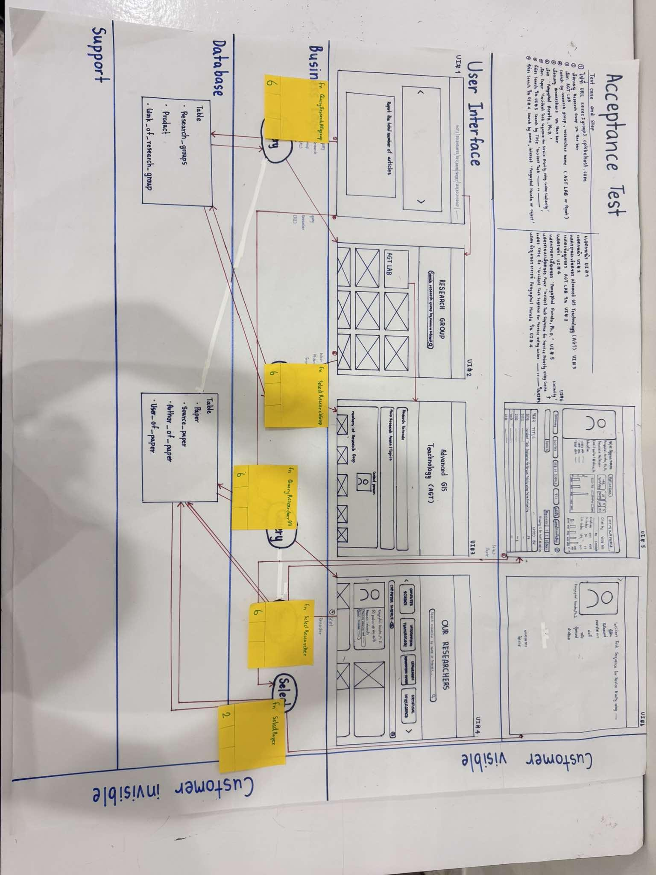
A-DAPT Blueprint
 |  | THEME: | EPIC: | FEATURE: | STORY:
 |  | DESIGNED BY: | DATE: | NOTE:

 | 1. The system can no longer connect to the APIs/retrieve the information from the API of the major publications DB such as WOS, SCOPUS, Google Scholar, and TCI
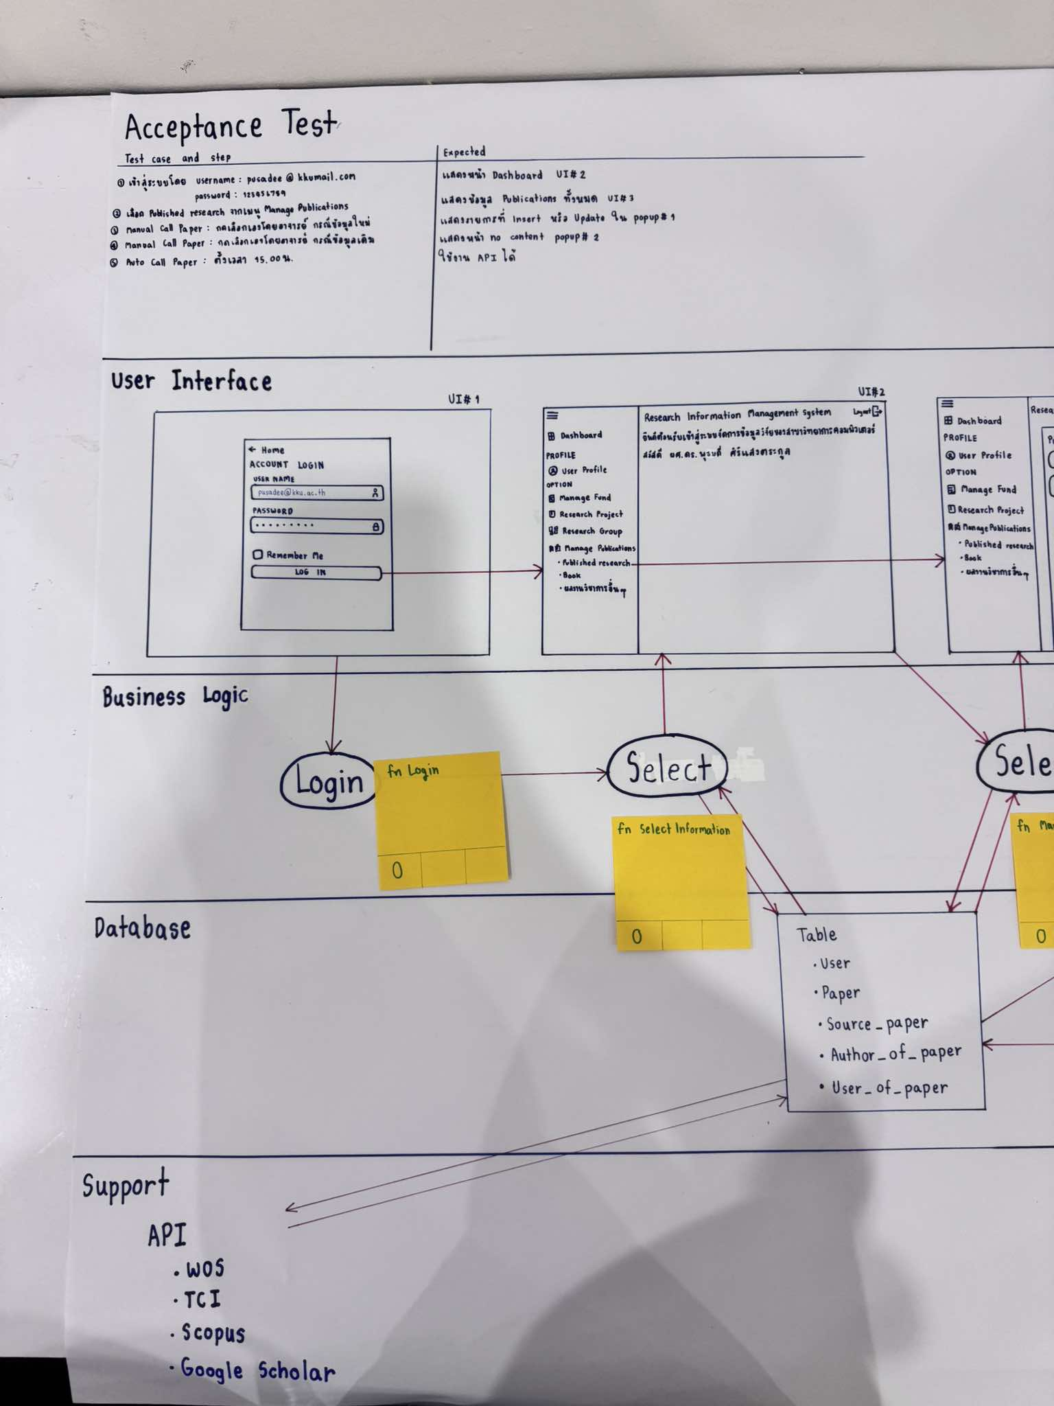

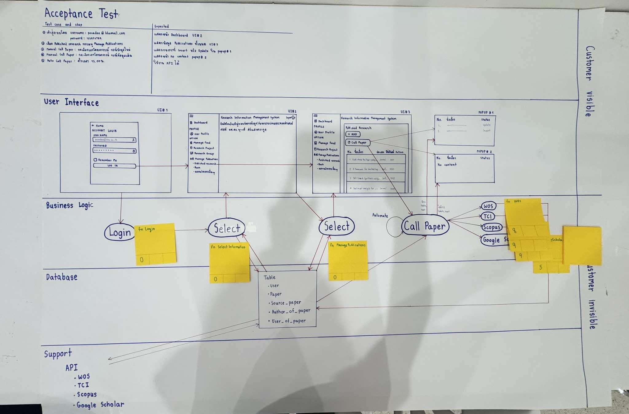
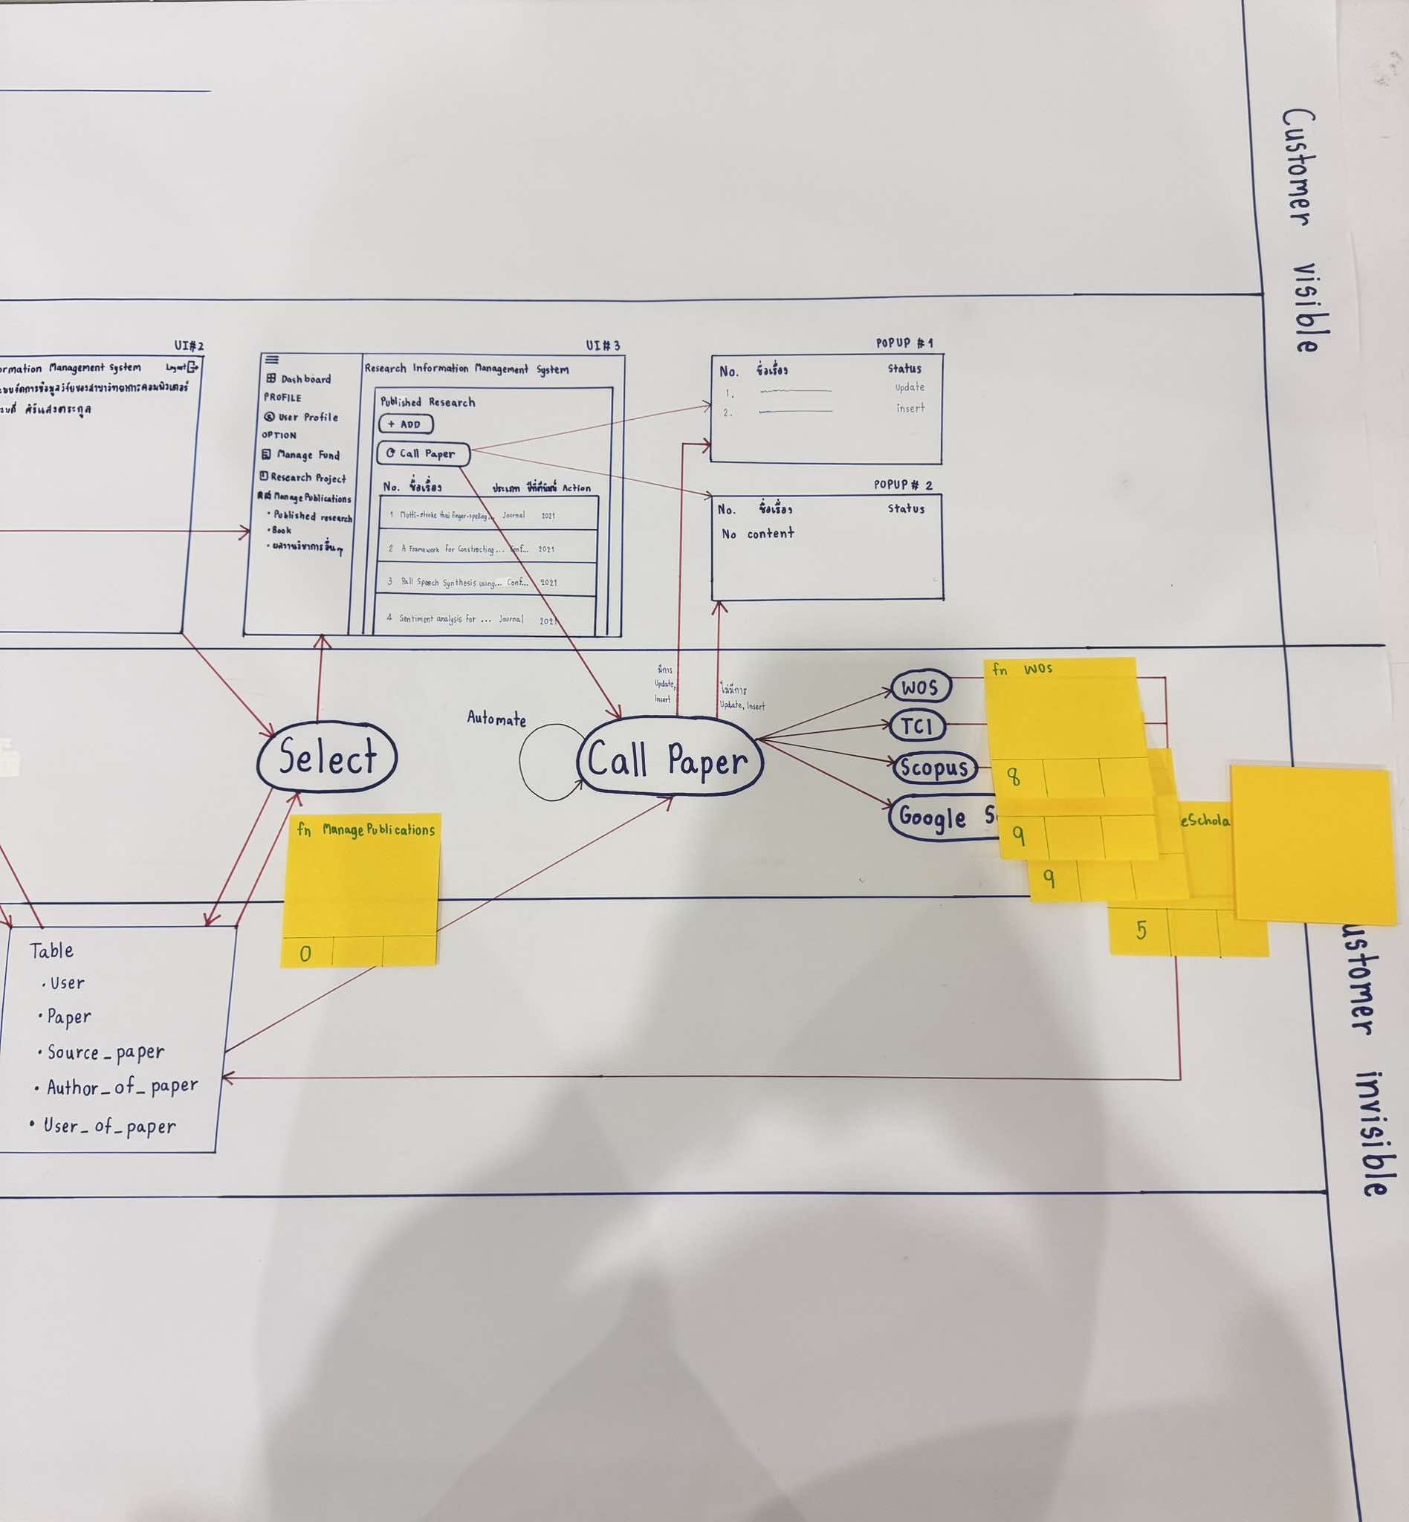

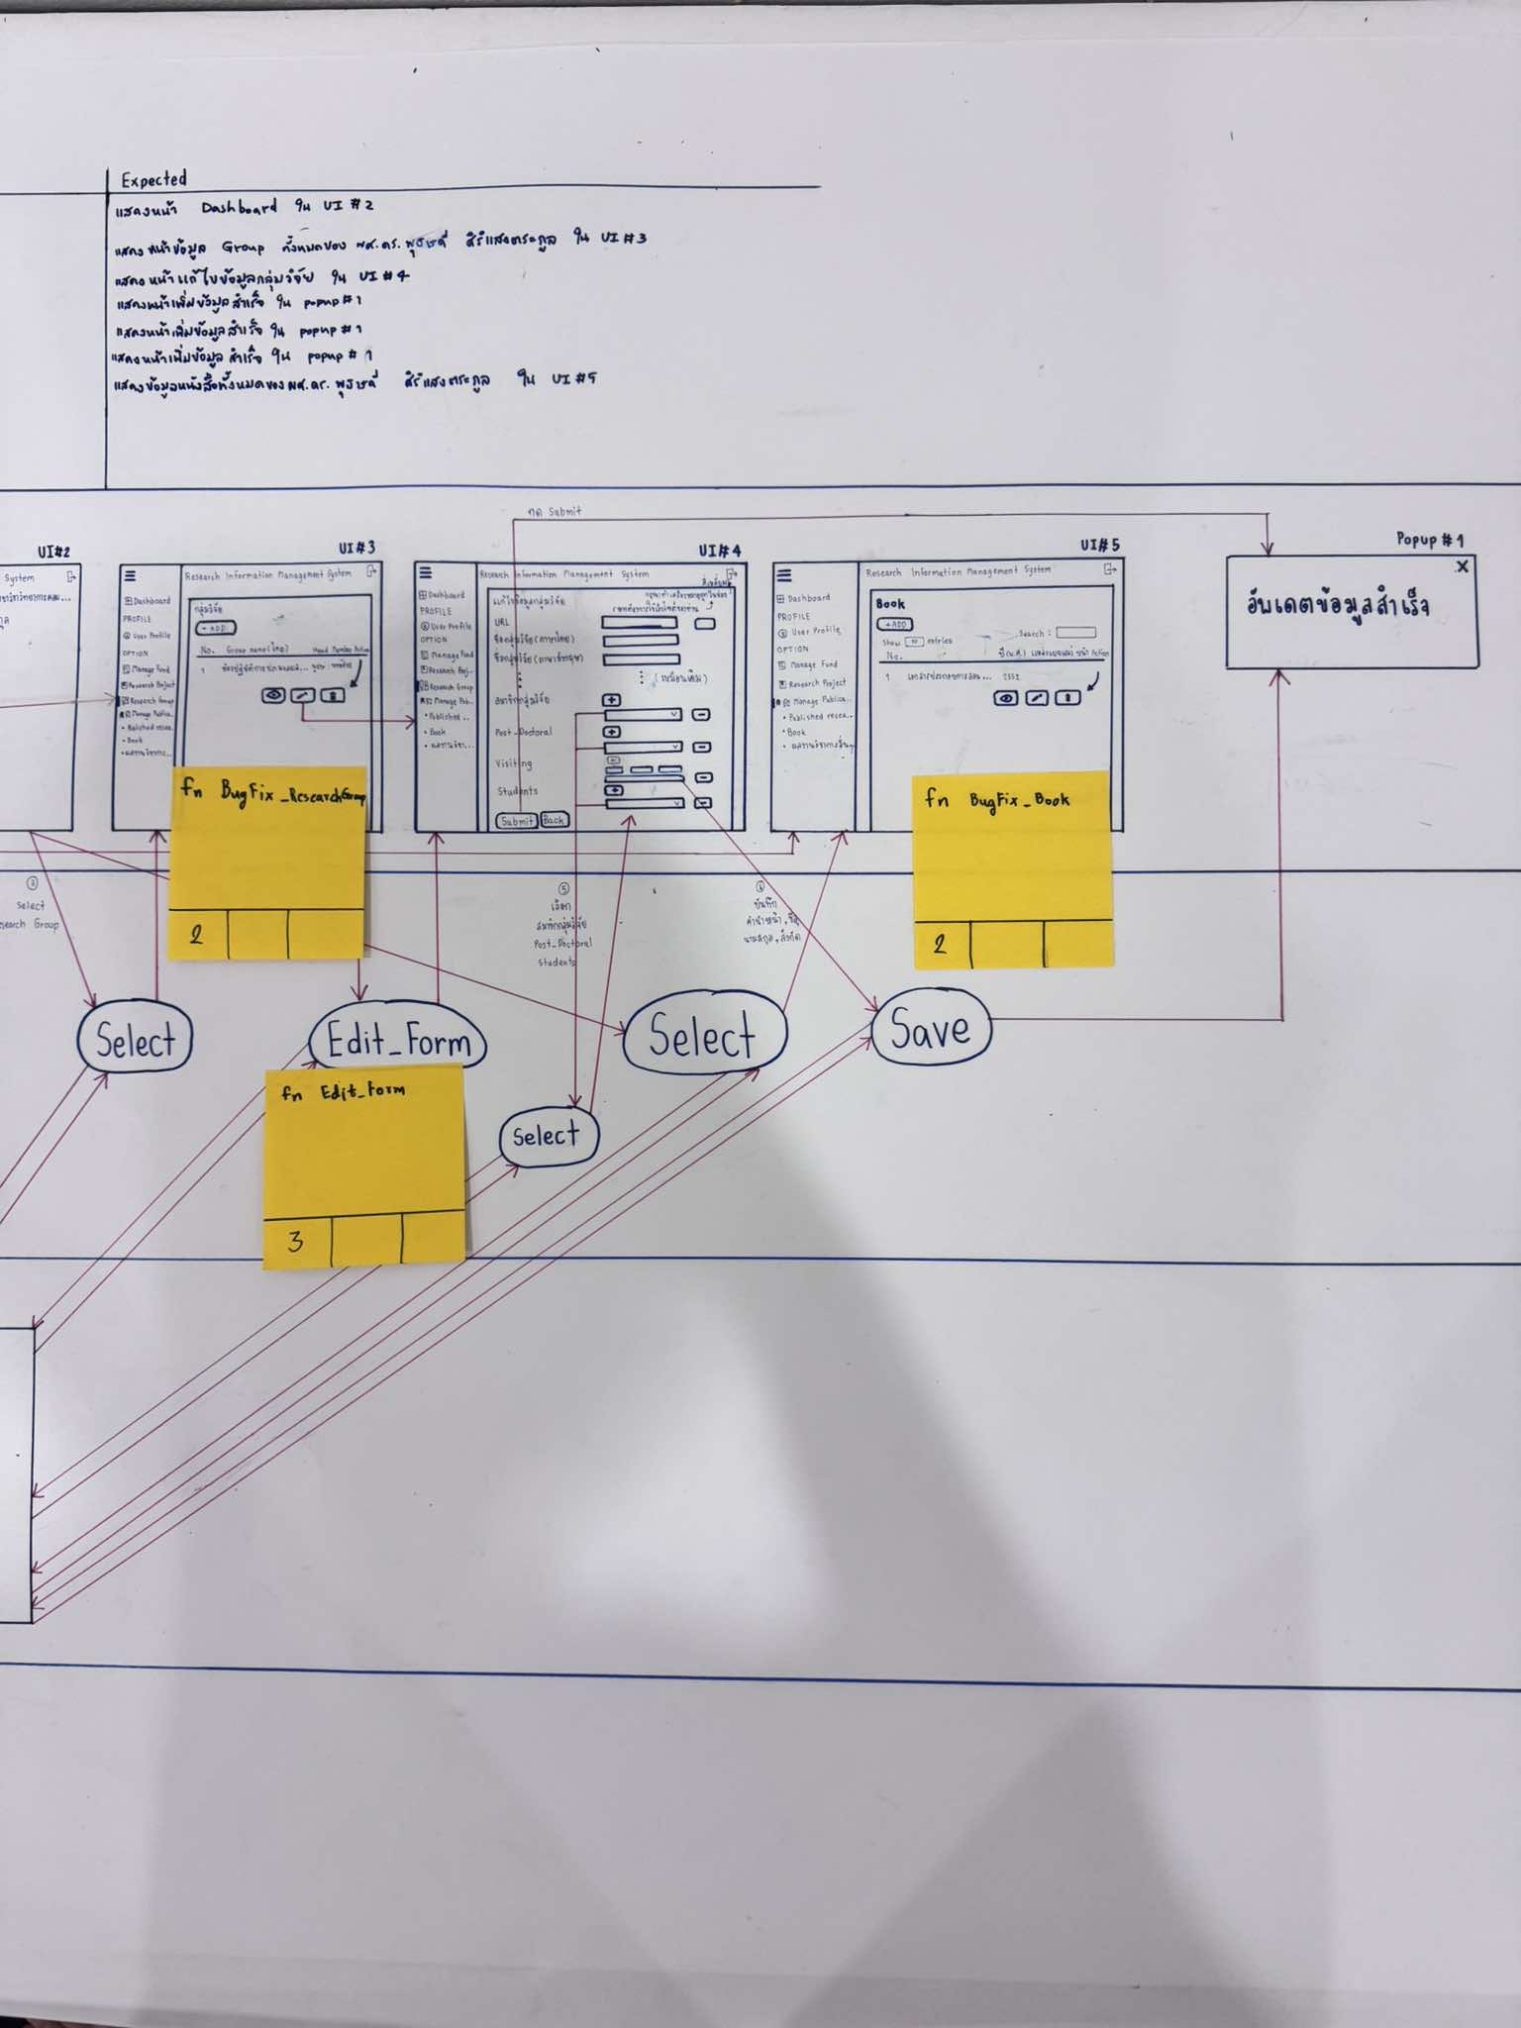
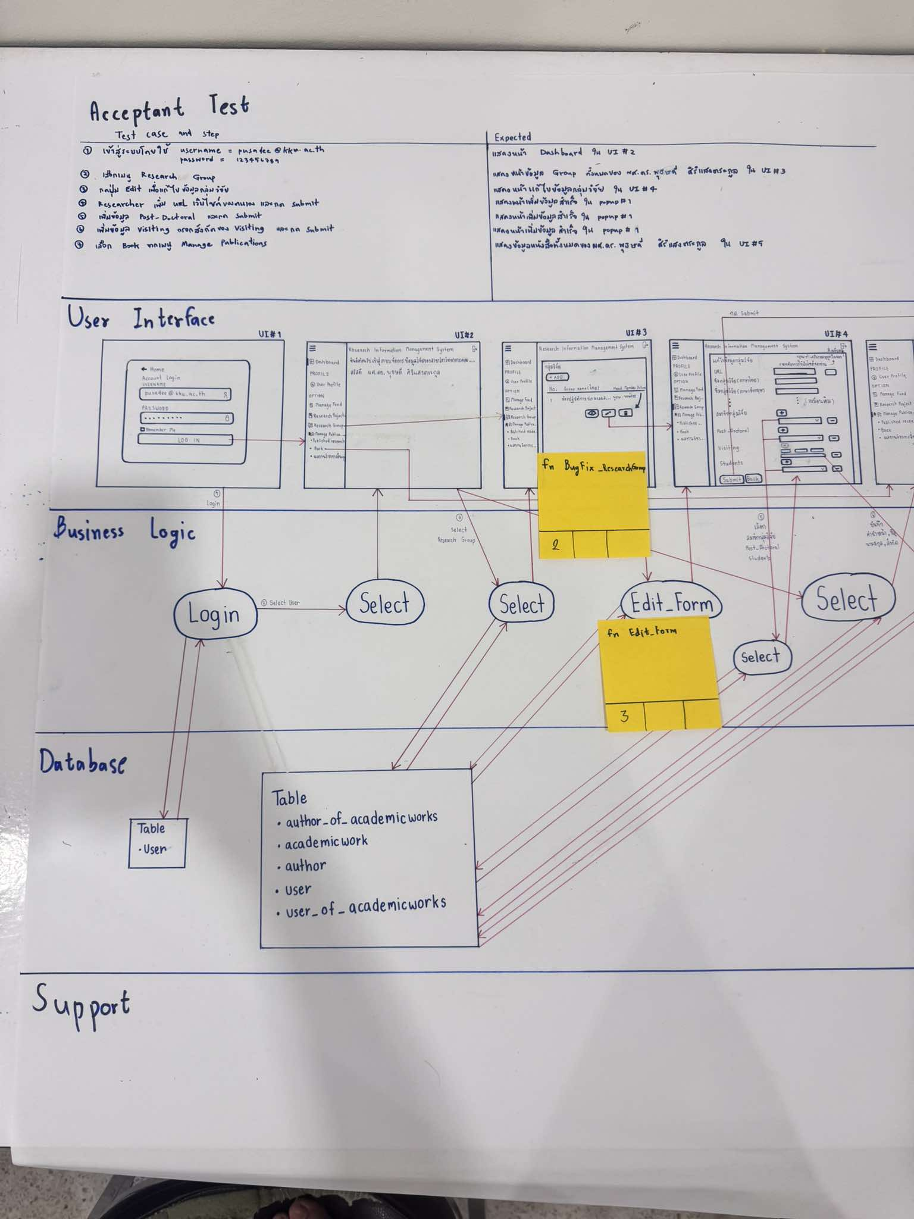

 | 5. As a researcher, I want to keep my information up-to-date.
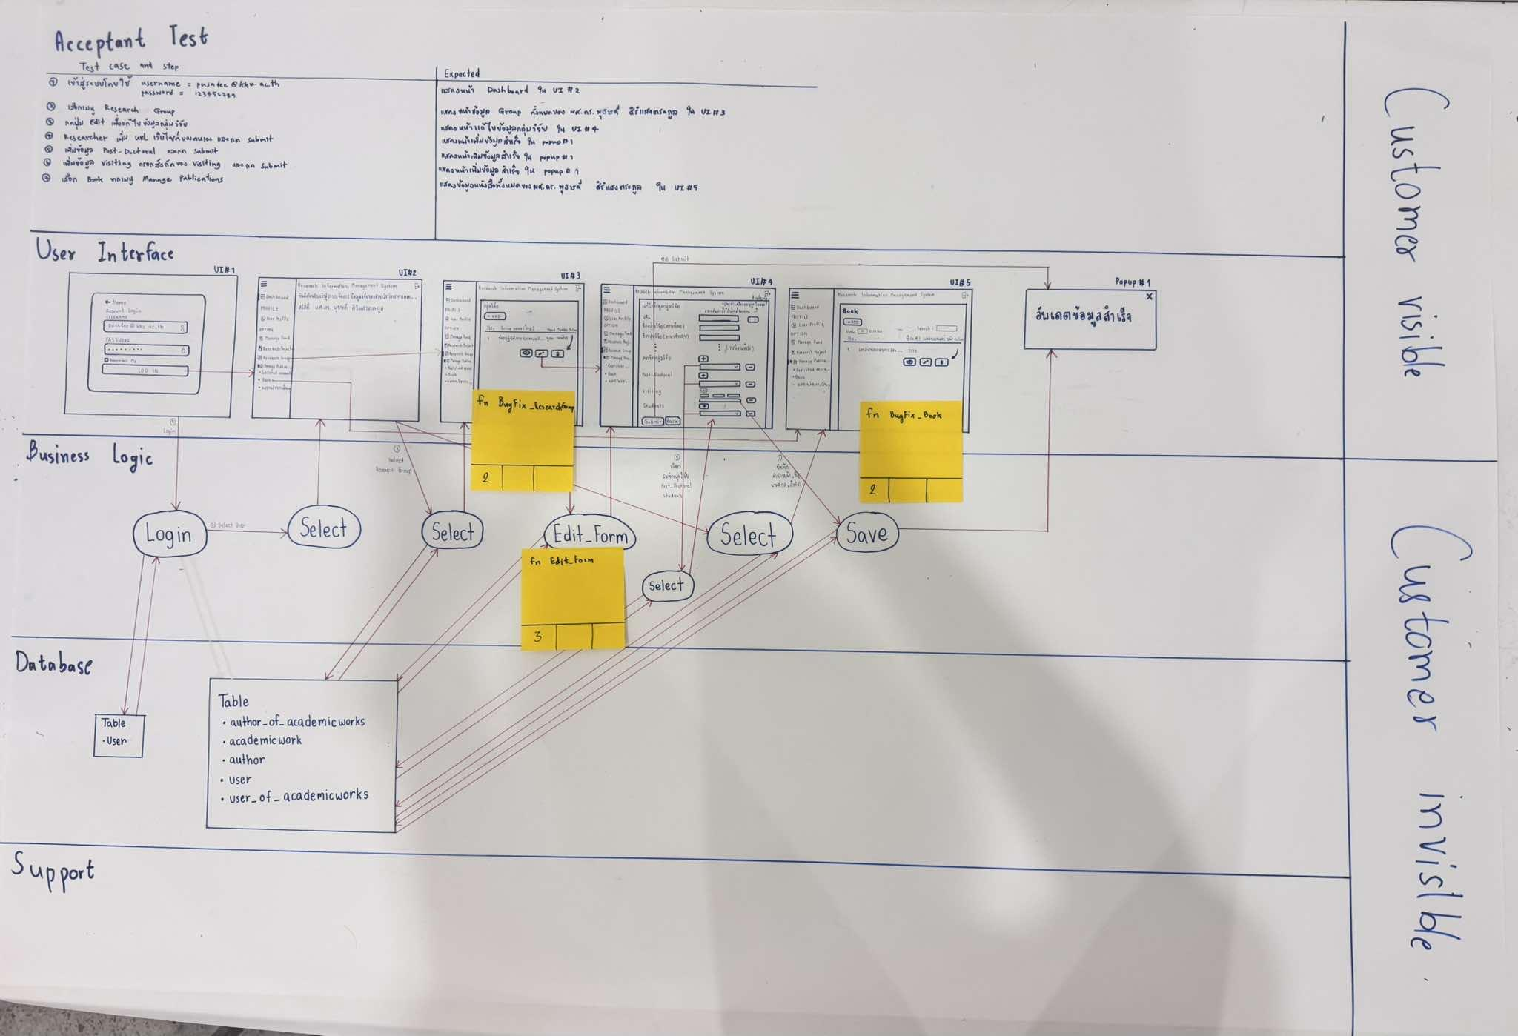

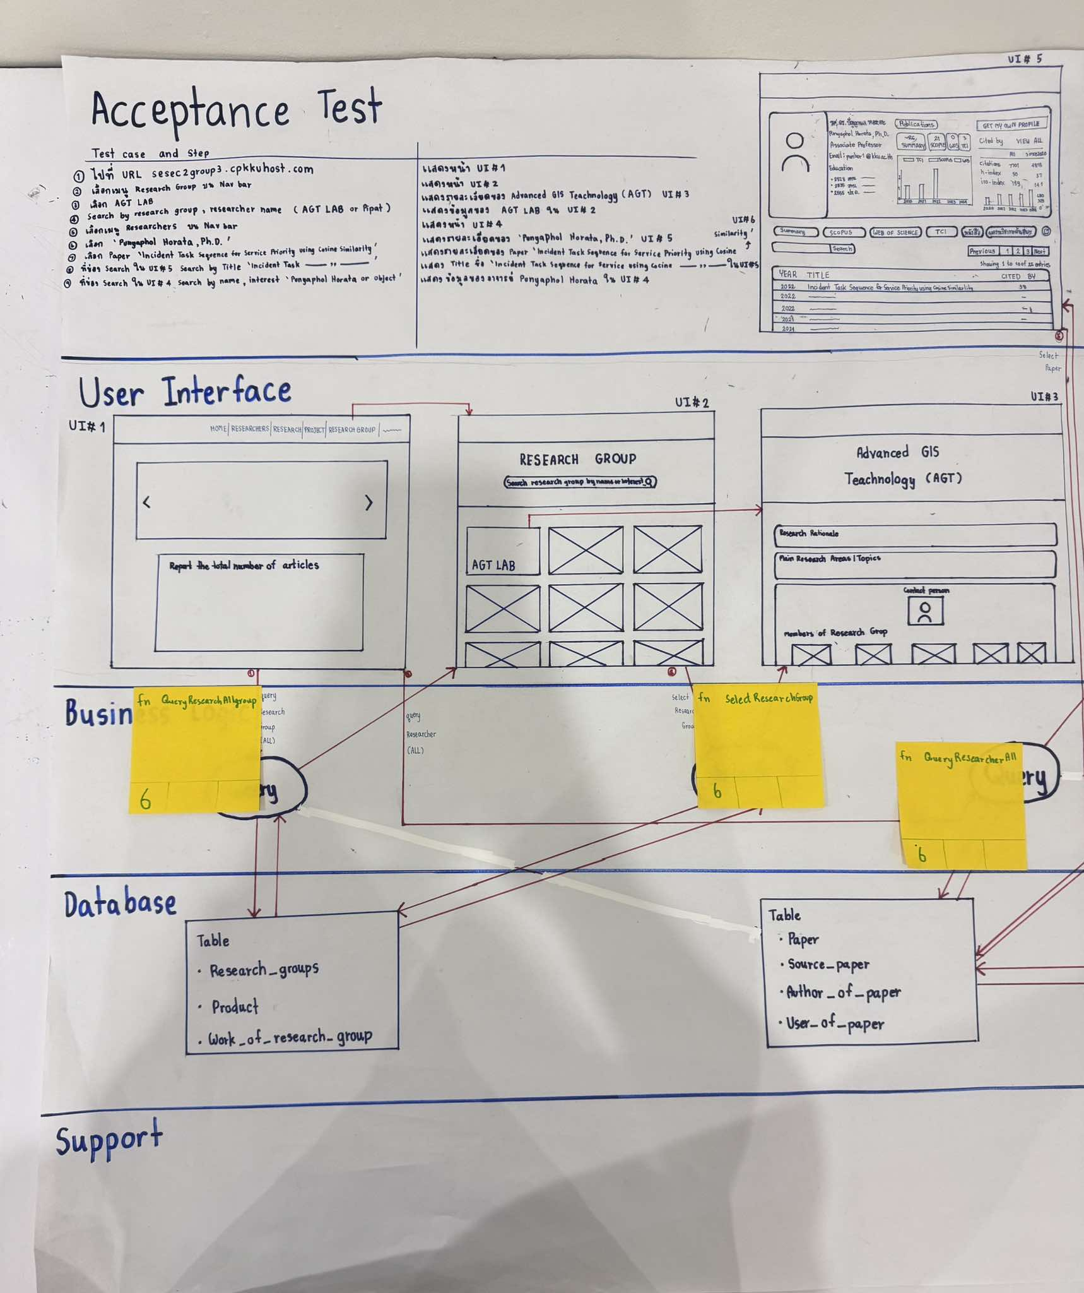
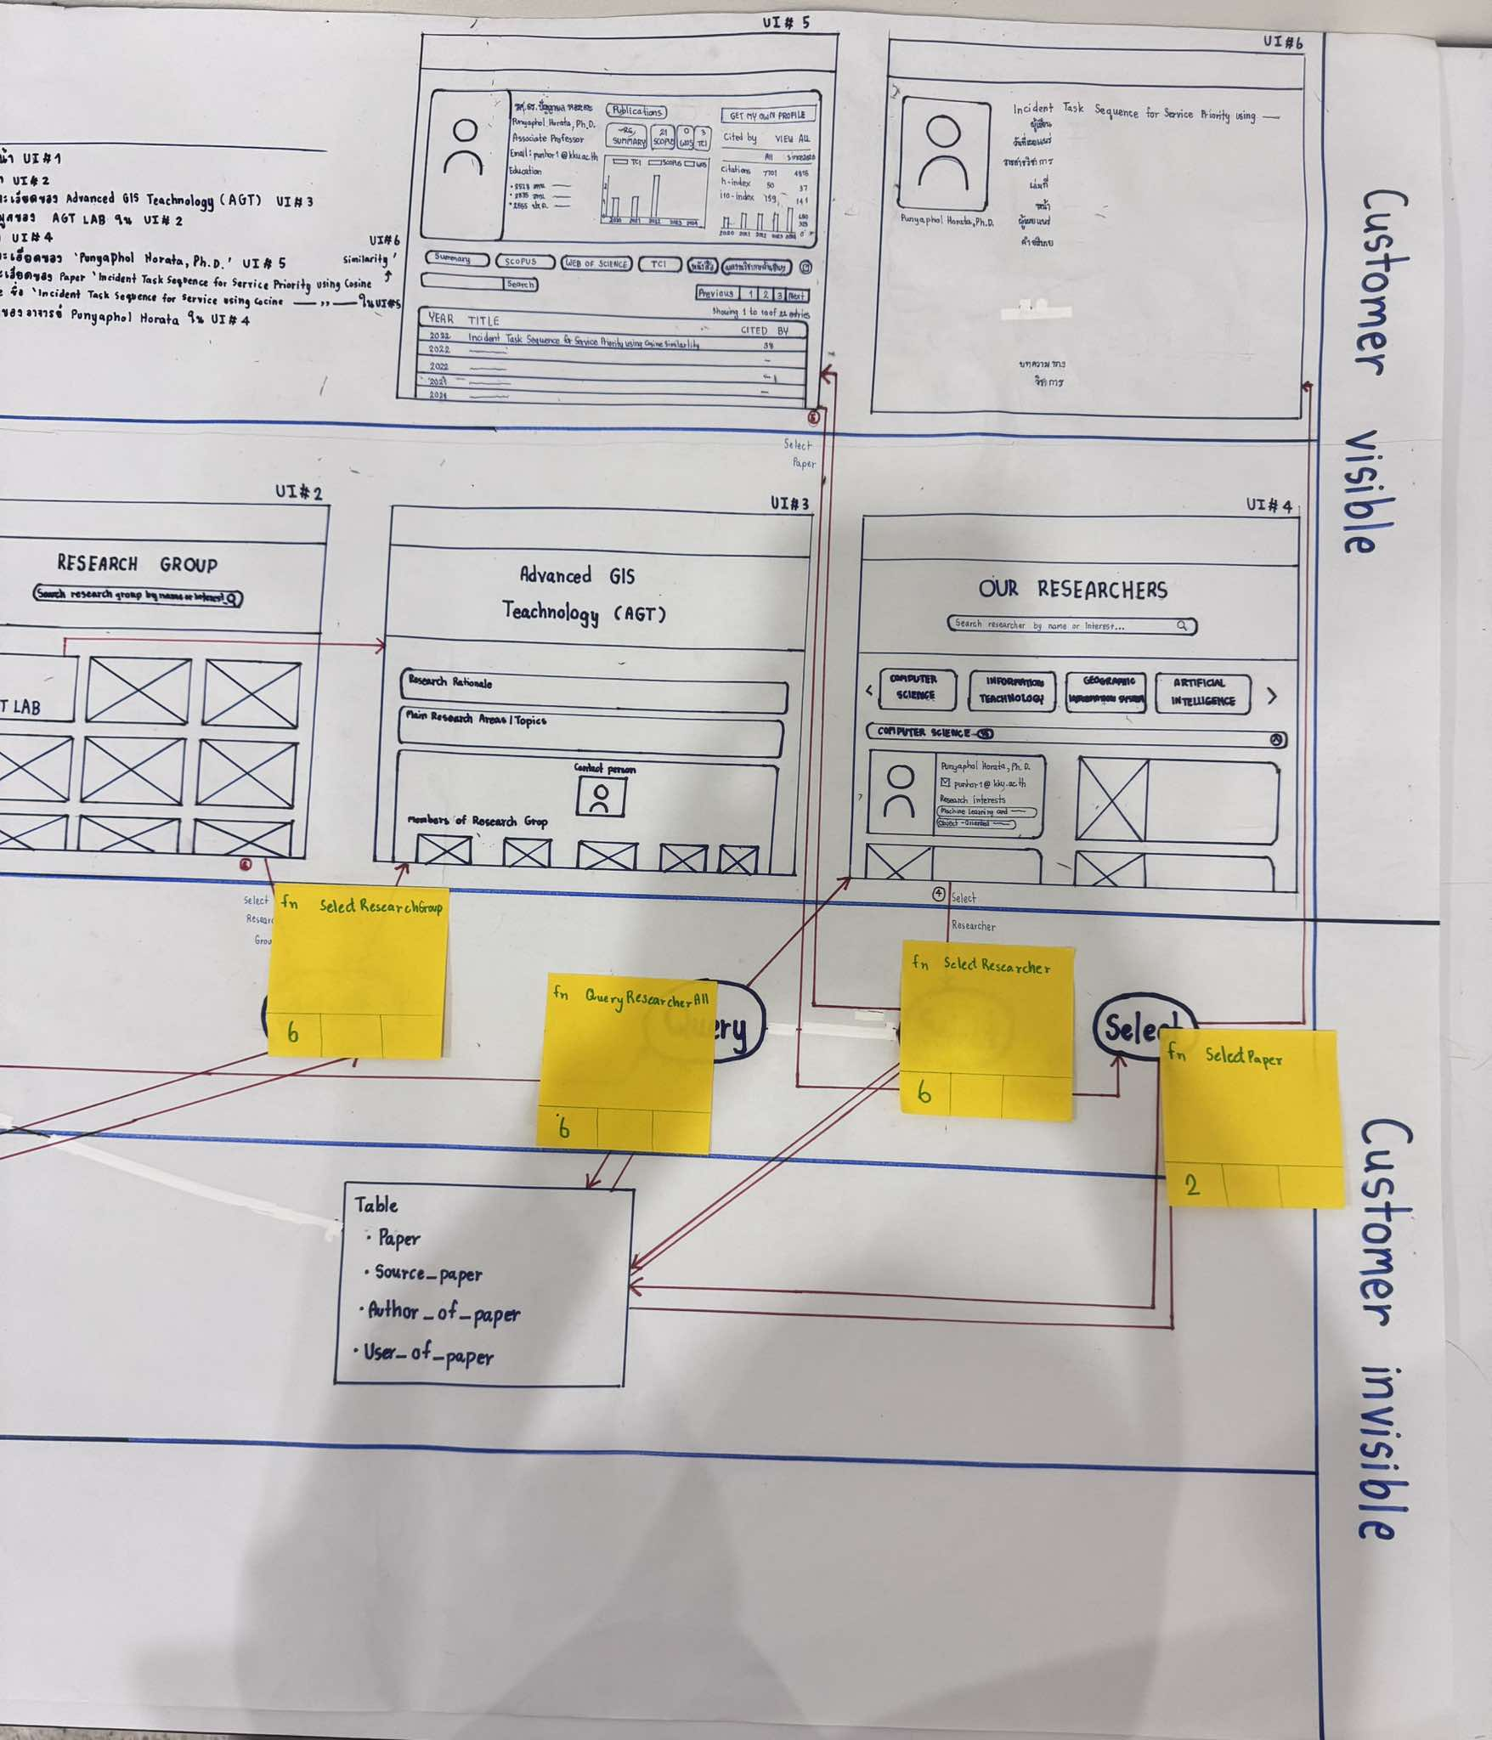

 | 15. As a user, I want to check on information of each lab and each researcher.

Capacity
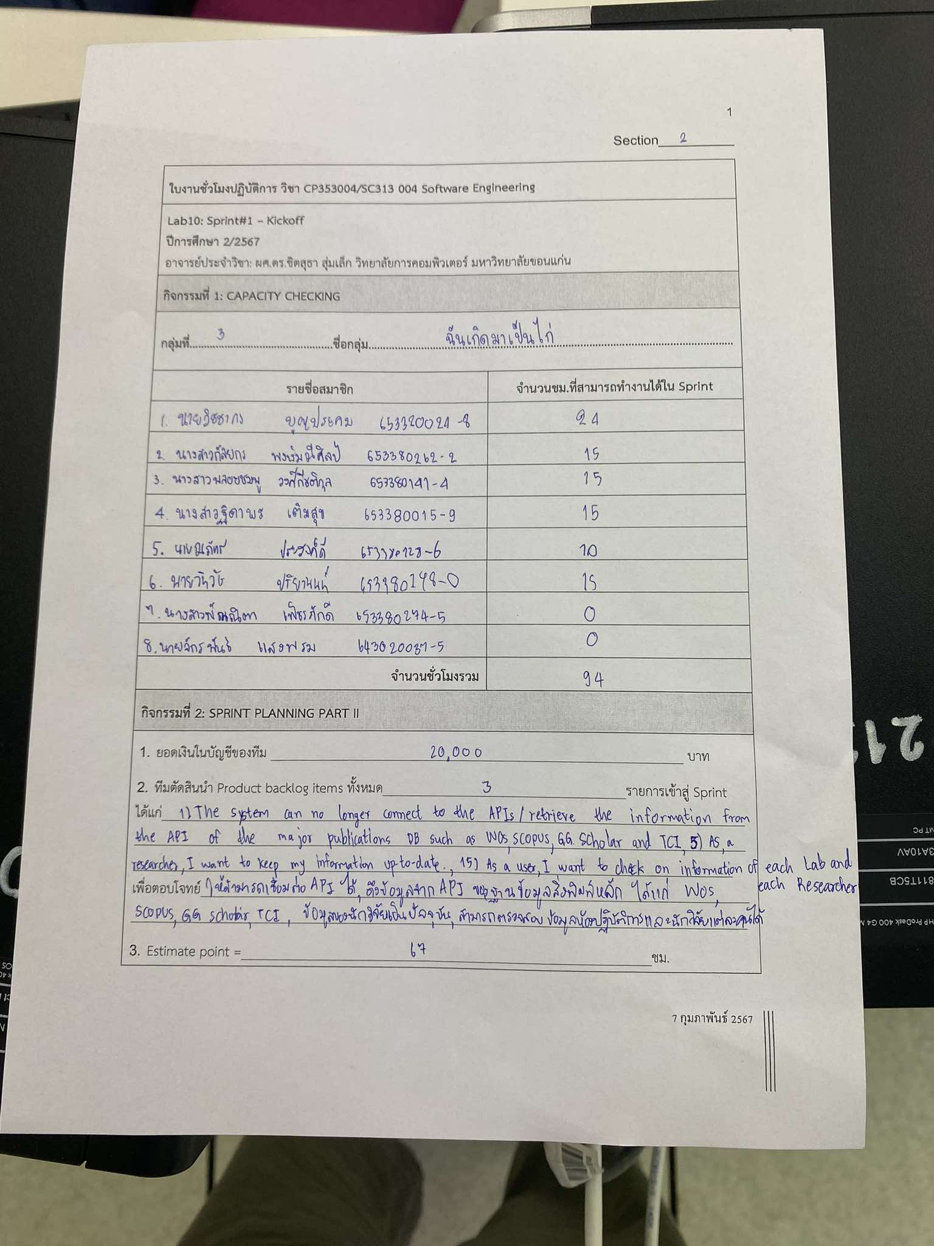
รายชื่อสมาชิก | รหัสนักศึกษา | จำนวนชม.ที่สามารถทำงานได้ใน Sprint
นายจักรพันธ์ แสงพรม | 643020037-5 | 0
นางสาวฐิดาพร เติมสุข | 653380015-9 | 15
นายวิชชากร บุญประคม | 653380024-8 | 24
นายณภัทร ประสงค์ดี | 653380128-6 | 15
นางสาวพลอยชมพู วงศ์กีรติกุล | 653380141-4 | 15
นายวิทวัช ปริยานนท์ | 653380148-0 | 15
นางสาวพัณณิตา เพ็ชรภักดี | 653380274-5 | 15
นางสาวกัลยกร พงษ์มณีศิลป์ | 653380262-2 | 15
จำนวนชั่วโมงรวม = |  | 114

Task Estimation
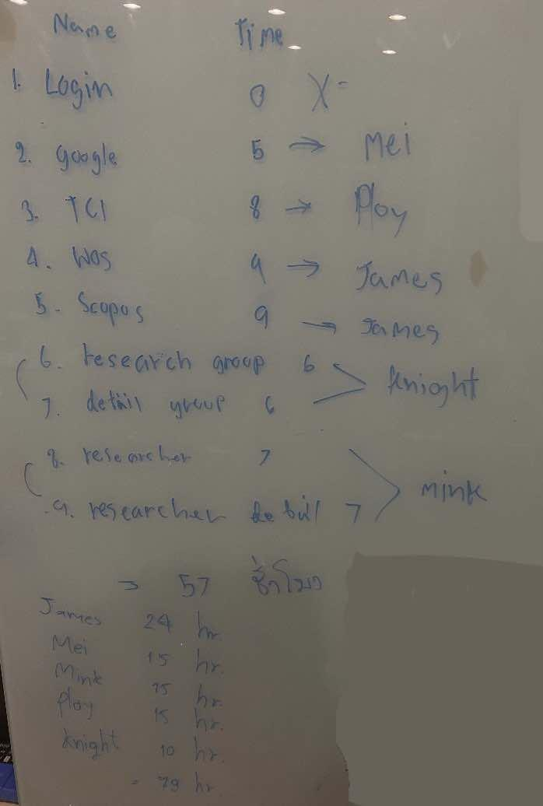

Story ID | Task ID | Task name | Description | Estimate Effort (hrs.) | Committed at Sprint no. |  | Person
 | T001 | fn Login | ฟังก์ชันเข้าสู่ระบบ | 0 | 1 | 0 | X
 | T002 | fn SelectInformation | แสดงหน้า Dashboard เมื่อเข้าสู่ระบบ Researcher | 0 | 1 | 0 | X
 | T003 | fn SelectManagePublication | เปลี่ยนจากหน้า Dashboard เป็นหน้า ManagePublication เมื่อกดปุ่ม | 0 | 1 | 0 | X
 | T004 | fn GGScholar | ดึง API จาก Google Scholar | 5 | 1 | 0 | Mei
 | T005 | fn WOS | ดึง API จาก Web of Science | 8 | 1 | 0 | Ploy
 | T006 | fn TCI | ดึง API จาก Thai-Journal Citation Index Centre | 9 | 1 | 0 | James
 | T007 | fn Scopus | ดึง API จาก Scopus | 9 | 1 | 8 | James
 | T008 | fn ResearchGroup | แก้ UI | 6 | 1 | 2 | Knight
 | T009 | fn DetailGroup | แก้ UI | 6 | 1 | 2 | Knight
 | T010 | fn Researcher | แก้ UI | 6 | 1 | 6 | Mink
 | T011 | fn DetailResearcher | แก้ UI | 6 | 1 | 6 | Mink
 | T012 | fn BugFig_Book | ดึง Book มาเฉพาะของ Researcher คนนั้น | 2 | 1 | 1 | Ohm
 | T013 | fn BugFig_ResearchGroup | ดึง ResearchGroup มาเฉพาะของ Researcher คนนั้น | 2 | 1 | 1 | Ohm
 | T014 | fn EditForm | แก้ไขฟอร์มเพิ่มสมาชิกในกลุ่มวิจัย | 3 | 1 | 2 | Yim
 | T015 | Doc | A-DAPT Blueprint, Test report, User manual (.md file), Change log | 8 | 1 | 8 | Mei
 |  |  | เวลารวมทั้งหมด = | 70 |  | 36

